GitHub基礎
① 最低限抑えるべきこと（基本操作・理解）
 | 1. リポジトリの概念
 |  | リポジトリ (Repo) は、コードやプロジェクトを保存する場所。
 |  | 基本的には「1プロジェクト=1リポジトリ」で管理を行う。

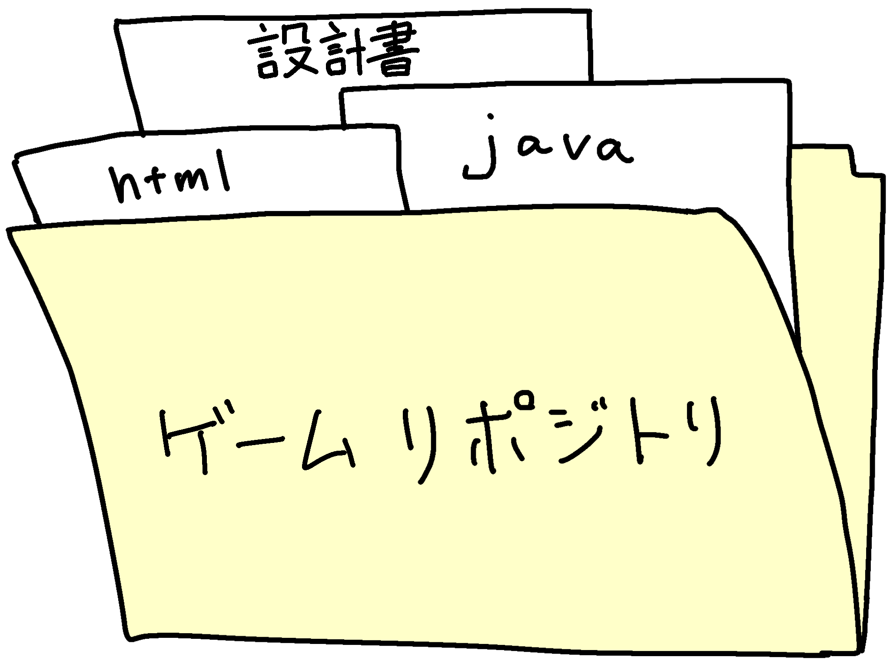
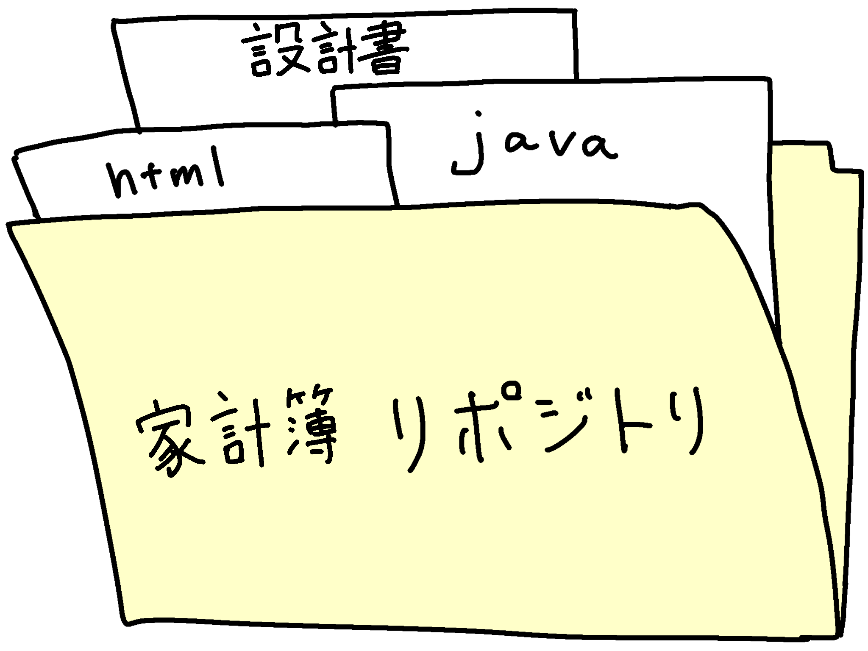

 |  | 個人プロジェクトでは、Public（誰でも見られる）とPrivate（自分だけ/指定した人だけ見られる）を使い分けるのが重要。

 | 2. リポジトリの操作
 |  | 新規リポジトリの作成
 |  |  | リポジトリの作成ページで、プロジェクト名や説明を入力してリポジトリを作成。

 |  | ファイル追加/編集
 |  |  | GitHub上のUIで直接ファイルを編集する方法。
 |  |  | ローカルで操作して変更を「プッシュ」する方法。

 | 3. 基本的なGitコマンド：
 |  | 初期設定
 |  |  | git init # リポジトリを初期化
 |  |  | git remote add origin https://github.com/<ユーザー名>/<リポジトリ名>.git # リモートリポジトリの設定

 |  | 状態確認など
 |  |  | git status # 作業途中の状態を確認
 |  |  | git log # コミット履歴を確認

 |  | 基本的な操作フロー
 |  |  | git add . # ファイルをステージングに追加
 |  |  | git commit -m "コミットメッセージ" # 変更を確定（ローカル）
 |  |  | git push origin main # リモートリポジトリにアップロード

 | 4. コミットとコミットメッセージの重要性：

 |  | • コミットは作業の区切りで行い、なるべく小さな変更単位を推奨。

 |  | • メッセージは「何をどう変えたか」や「なぜその変更が必要だったか」を具体的に書く。

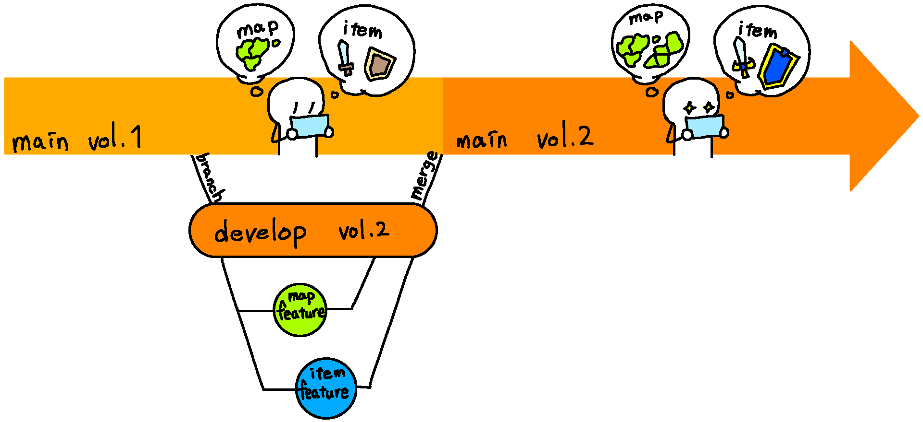
 | 5. ブランチの使い方：
 |  | ブランチとは、開発の「別ライン」を作るイメージ。 |  | ブランチ | 意味 | main (本番) | feature
 |  | 例：mainは完成版、feature/add-loginはログイン機能を作るための作業スペース。 |  | main | 本番コード | │ | └ 単体テスト
 |  |  |  | develop | 開発中コード | ├ develop (開発統合) | └ 軽い結合テスト
 |  | • 操作： |  | feature | 機能追加 | │ ├ feature
 |  |  | git branch ブランチ名 # 新しいブランチを作る | hotfix | 緊急バグ修正 | │ ├ feature | develop
 |  |  | git checkout ブランチ名 # 作成したブランチに移動 |  |  | │ └ feature | └ 結合テスト
 |  |  | git checkout -b ブランチ名 # 作成 & 移動をまとめて実行 |  |  | │
 |  |  | git merge ブランチ名 # 他のブランチを統合 |  |  | └ hotfix | main
 |  |  |  |  |  |  | └ システムテスト
 | 6. GitHubでのPR（プルリクエスト）： |  |  |  |  |  | └ 受入テスト

 |  | • 異なるブランチで作業をした後、変更点を確認してmainに取り込む流れ。

 |  | • プルリクエストの意味：「この変更を取り込みたいのですが、よろしいでしょうか？」の確認作業。

 | 7. リポジトリクローン（ローカル操作）：

 |  | • 他のリポジトリを自分のPCに取り込む操作：
 |  |  | git clone https://github.com/<ユーザー名>/<リポジトリ名>.git

 | 8. READMEの作成：

 |  | • README ＝ プロジェクトの紹介文書。必要最低限の情報を記載：

 |  | • プロジェクト概要

 |  | • 使い方

 |  | • インストール方法

 |  | • ライセンス情報

② ここも分かっていると良い（応用編）
 | 1. Gitの細かいコマンド操作：

 |  | • 差分確認：
 |  |  | git diff # 未コミットの変更を確認

 |  | • 過去のコミットに戻る（リセット）：
 |  |  | git reset --hard <コミットID> # 変更を破棄して特定の状態に戻す

 |  | • AMEND（修正コミット）：
 |  |  | git commit --amend -m "修正したメッセージ" # 直前のコミット内容を修正

 | 2. GitHub Actionsの利用：

 |  | • CI/CD（自動化）：コードのテスト、デプロイを自動で行う。

 |  | • ワークフローの作成のハンズオンがあると、習得が速い。

 | 3. .gitignoreの利用：

 |  | • プロジェクト内で追跡したくないファイルを無視するリストを作成。例えば、以下のようなファイルを除外：
 |  |  | node_modules/
 |  |  | .env

 | 4. リリース機能：

 |  | • プリリース版や完成版をGitHubでタグ付け・公開。

 | 5. コードレビューのやり方：

 |  | • プルリクエストで他の人が変更内容をレビューする仕組みを個人でも練習。

 |  | • 適切なコメントの仕方：何がどのように問題となるか具体的に記載。

 | 6. Forkの利用：

 |  | • 他の人の公開リポジトリをコピーして、自分専用のコピーを操作する。

 | 7. サブモジュール（Submodule）の利用：

 |  | • プロジェクト内で別リポジトリを追加で管理。

 |  | • 例えば、ライブラリプロジェクトを自分のプロジェクト内で利用する場合。

 | 8. コンフリクトの解消方法：

 |  | • 異なるブランチで複数人が同じ箇所を変更した場合、競合が発生する。

 |  | • 手動で解消する方法：
 |  |  | git merge ブランチ名
 |  |  | # 発生したコンフリクト箇所を修正後
 |  |  | git add 修正したファイル
 |  |  | git commit

③ もっと高度になればさらに良い（発展的な使い方）

 | 1. タグ付けとリリース管理：

 |  | • タグ付け：
 |  |  | git tag -a v1.0 -m "バージョン 1.0 のリリース" # タグを作成
 |  |  | git push origin --tags # タグをリポジトリに送信

 | 2. ブランチ戦略：

 |  | • Git FlowやGitHub Flowの取り入れも検討。

 |  | • 大規模プロジェクトや本格的な運用時に便利。

 | 3. CLIツール：

 |  | • GitHub CLIを活用すれば、GitHubの操作をコマンドラインで一元管理可能。

 | 4. Protected Branches（保護ブランチ）：

 |  | • リポジトリのmainブランチなどを間違いから守るための設定方法。

 | 5. コントリビューションやソーシャルコーディング：

 |  | • Open Sourceプロジェクトへの参加方法：Pull Requestを送る、Issuesを作る。

 |  | • 自分のプロジェクトでコラボレーターを追加する方法。

リポジトリの作成
この画面は GitHub の「新しいリポジトリ作成」画面。
実はここ、初心者が 設定ミスしやすいポイントがいくつかある。順番に説明するね。

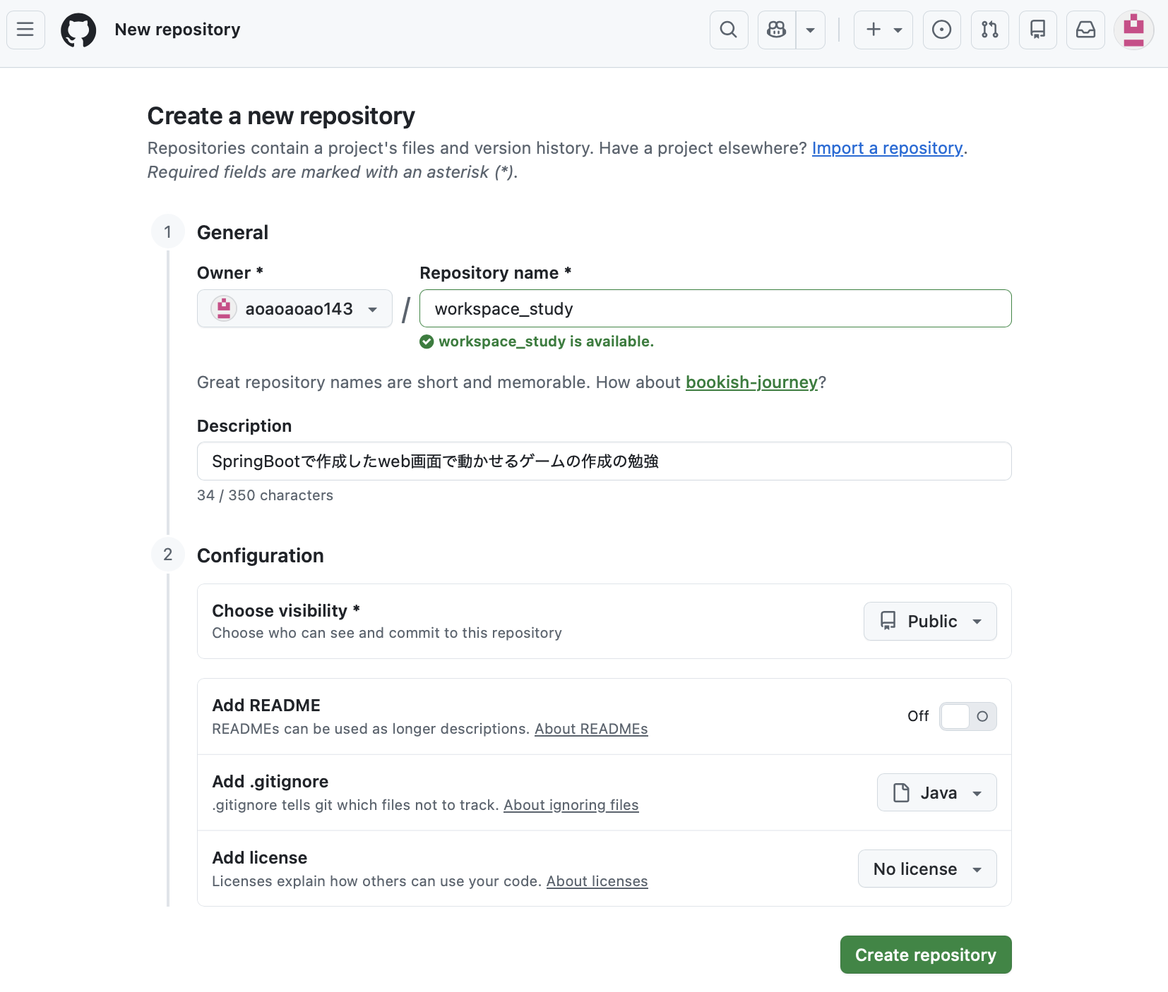

① General（基本設定）

 | Owner

 |  | aoaoaoao143

 |  | これは リポジトリの所有者。
 |  | 普通は 自分のアカウントのままでOK。

 | Repository name

 |  | ここが リポジトリ名（プロジェクト名）。

 |  | 例

 |  | springboot-card-game

 |  | とか

 |  | trump-game

 |  | とか。

 |  | ルール

 |  | 半角英数字

 |  | スペースなし

 |  | - はOK

 |  | 例

 |  | card-game
 |  | my-first-springboot

 | Description

 |  | プロジェクト説明。

 |  | 例

 |  | SpringBootで作るトランプゲーム

 |  | これは 空でもOK。

② Configuration（設定）

 | Choose visibility

 | ここは 公開設定。

 | 設定 | 意味
 | Public |  | 誰でも見れる
 | Private |  | 自分だけ

 | 個人開発なら

 | PrivateでOK。

 | （ポートフォリオにするなら Public）

③ Add README

 | READMEとは

 | プロジェクト説明ファイル

 | 例

 | # card-game
 | SpringBootで作ったトランプゲーム

 | ただし今回あなたは

 | ローカルに既にプロジェクトあるよね？

 | その場合

 | ⚠️ OFFのままでOK

 | 理由
 | README作ると push時に衝突することがある。

④ Add .gitignore

 | これは Gitで無視するファイル設定。

 | SpringBootの場合は

 | Java

 | を選ぶのがおすすめ。

 | すると自動で

 | /target
 | /build
 | *.log

 | などが無視される。

⑤ Add license

 | ライセンス（著作権ルール）。

 | 普通は

 | No license

 | でOK。

 | オープンソースにする時だけ使う。

あなたのケースでおすすめ設定

 | こうしておけば安全。

 | Repository name
 | springboot-card-game

 | Visibility
 | Private

 | Add README
 | OFF

 | Add .gitignore
 | Java

 | License
 | No license

作成後にやること

 | リポジトリ作ると次の画面で

 | こういうコマンドが出る。

 | git remote add origin xxxx
 | git push -u origin main

 | これで ローカルのSpringBootプロジェクトをGitHubに送る。

ここで1つだけ確認

 | 今あなたの SpringBootフォルダって

 | src
 | build.gradle
 | gradlew

 | みたいな構成？

 | それとも

 | src
 | pom.xml

 | ？

 | つまり

 | GradleかMavenか。

 | これで .gitignore の設定が少し変わるから。

